借新還舊
----------------------------------------- 案例

舊額度 001 300,000
002 500,000
新額度 003 100,000
新額度 004 700,000

----------------------------------------- 交易 |  |  | AcReceivable(AcctCode = TRO) |  |  |  |  | AcDetail
 |  |  | FacmNo | RvNO | RvAmt | RvBal | SlipNote | RvNO | SlipNote

L3410 結案－可欠繳 額度 001 300,000 |  |  | 001 | FacmNo001 | 300,000 | 0 | 展期－一般 | FacmNo001 | 展期－一般
L3410 結案－可欠繳 額度 002 500,000 |  |  | 002 | FacmNo002 | 500,000 | 0 | 展期－協議 | FacmNo002 | 展期－協議

收付欄
L3100 撥貸 額度 003 100,000 91:借新還舊 額度:001 100,000 |  |  |  |  |  |  |  | FacmNo001 | 新額度004，原額度001
L3100 撥貸 額度 004 700,000 91:借新還舊 額度:001 200,000 |  |  |  |  |  |  |  | FacmNo001 | 新額度004，原額度001
91:借新還舊 額度:002 500,000 |  |  |  |  |  |  |  | FacmNo002 | 新額度004，原額度001

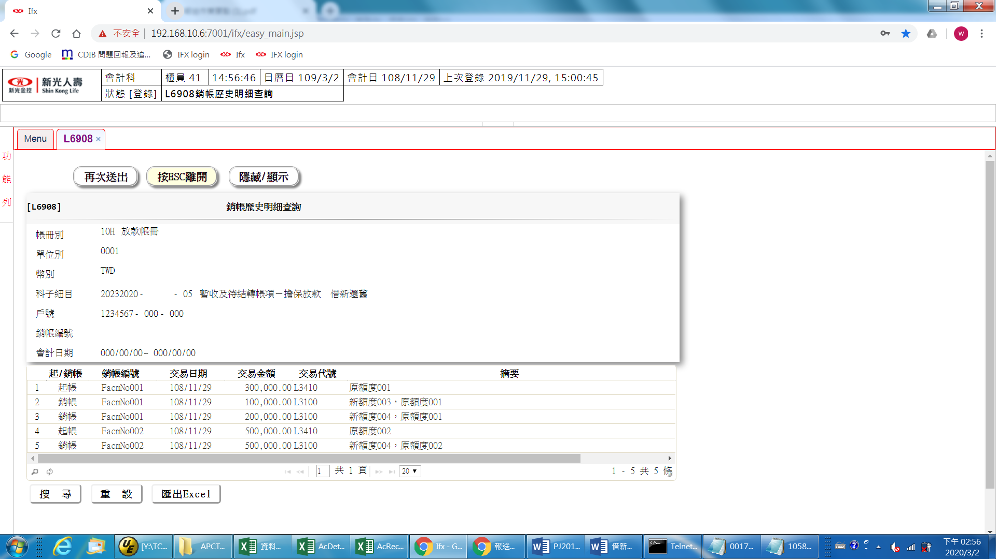

----------------------------------------- SQL 借新還舊交易

SELECT
"TitaTxCd" --交易代號
,"DbCr" --借貸別
,"TxAmt" --記帳金額
,"RvNo" --銷帳編號
,"SlipNote" --傳票摘要
FROM "AcDetail" -- 會計帳務明細檔
WHERE "AcNoCode" = '20232020' --科目代號 暫收及待結轉帳項－擔保放款
AND "AcDtlCode" = '05' --細目代號 借新還舊
AND "CustNo" = 1234567 --戶號
ORDER BY "RvNo"

TitaTxCd DbCr TxAmt RvNo SlipNote
------- ---- --------- ------------ ----------
L3410 D 300,000 FacmNo001 原額度001
L3100 C 100,000 FacmNo001 新額度003，原額度001
L3100 C 200,000 FacmNo001 新額度004，原額度001
L3410 D 500,000 FacmNo002 原額度001
L3100 C 500,000 FacmNo002 新額度004，原額度002

----------------------------------------- SQL 額度舊找新

SELECT
O."FacmNo" --額度編號
,N."FacmNo"
FROM "FacMain" O -- 額度主檔
LEFT JOIN "AcDetail" A
ON A."CustNo" = O."CustNo"
AND substr(A."RvNo",7,3) = O."FacmNo"
AND "AcNoCode" = '20232020'
AND "AcDtlCode" = '05'
AND "TitaTxCd" = 'L3100'
LEFT JOIN "FacMain" N
ON N."CustNo" = O."CustNo"
AND N."FacmNo" = substr(A."SlipNote",4,3)

----------------------------------------- SQL 額度新找舊

SELECT
N."BorMNo" --額度編號
,O."FacmNo"
FROM "FacMain" N -- 額度主檔
LEFT JOIN "AcDetail" A
ON A."CustNo" = N."CustNo"
AND substr(A."SlipNote",4,3) = N."FacmNo"
AND "AcNoCode" = '20232020'
AND "AcDtlCode" = '05'
AND "TitaTxCd" = 'L3100'
LEFT JOIN "FacMain" O
ON O."CustNo" = N."CustNo"
AND O."FacmNo" = substr(A."RvNo",7,3)

聯徵報送
1. 原額度的還款累計列在第一個對應額度
原額度 | 新額度 | 對應額度
1 | 3 | 3
 | 4
2 | 4 | 4

